老厂房
设备号 | 含义 | 数据类型 | 所占字节 | DB块偏移量 | 含义 | DB编号 | PLC IP
106（扫描链 板机） | Task | DInt | 4 | 0 | 任务号 | DB200 | 192.168.32.100
 | ToHode | Int | 2 | 4 | 目标站台
 | Weight | Int | 2 | 6 | 纸卷重量
 | Width | Int | 2 | 8 | 纸卷幅宽 |  |  |  |  | FALSE | 任务号
 | Height | Int | 2 | 10 | 纸卷直径 |  |  |  |  | FALSE | 纸卷ID
 | Request | Int | 2 | 12 | 申请 在扫描点.入库点.以及取货点向WCS发送申请86 |  |  |  |  | FALSE | 目标站台
 | Reresult | Int | 2 | 14 | 申请反馈成功反馈86，失败反馈再定。 |  |  |  |  | FALSE | 纸卷重量
 | ID | String[40] | 42 | 16 | 纸卷ID |  |  |  |  | FALSE | 纸卷幅宽
 | 备用 | DInt | 4 | 58 | 备用 |  |  |  |  | FALSE | 纸卷直径
107（扫 描点） | Task | DInt | 4 | 62 | 任务号 |  |  |  |  | FALSE | 申请 在扫描点.入库点.以及取货点向WCS发送申请86
 | ToHode | Int | 2 | 66 | 目标站台 |  |  |  |  | FALSE | 申请反馈成功反馈86，失败反馈再定。
 | Weight | Int | 2 | 68 | 纸卷重量 |  |  |  |  | FALSE
 | Width | Int | 2 | 70 | 纸卷幅宽
 | Height | Int | 2 | 72 | 纸卷直径
 | Request | Int | 2 | 74 | 申请 在扫描点.入库点.以及取货点向WCS发送申请86
 | Reresult | Int | 2 | 76 | 申请反馈成功反馈86，失败反馈再定。
 | ID | String[40] | 42 | 78 | 纸卷ID
 | 备用 | DInt | 4 | 120 | 备用
 |  |  |  | 124结束
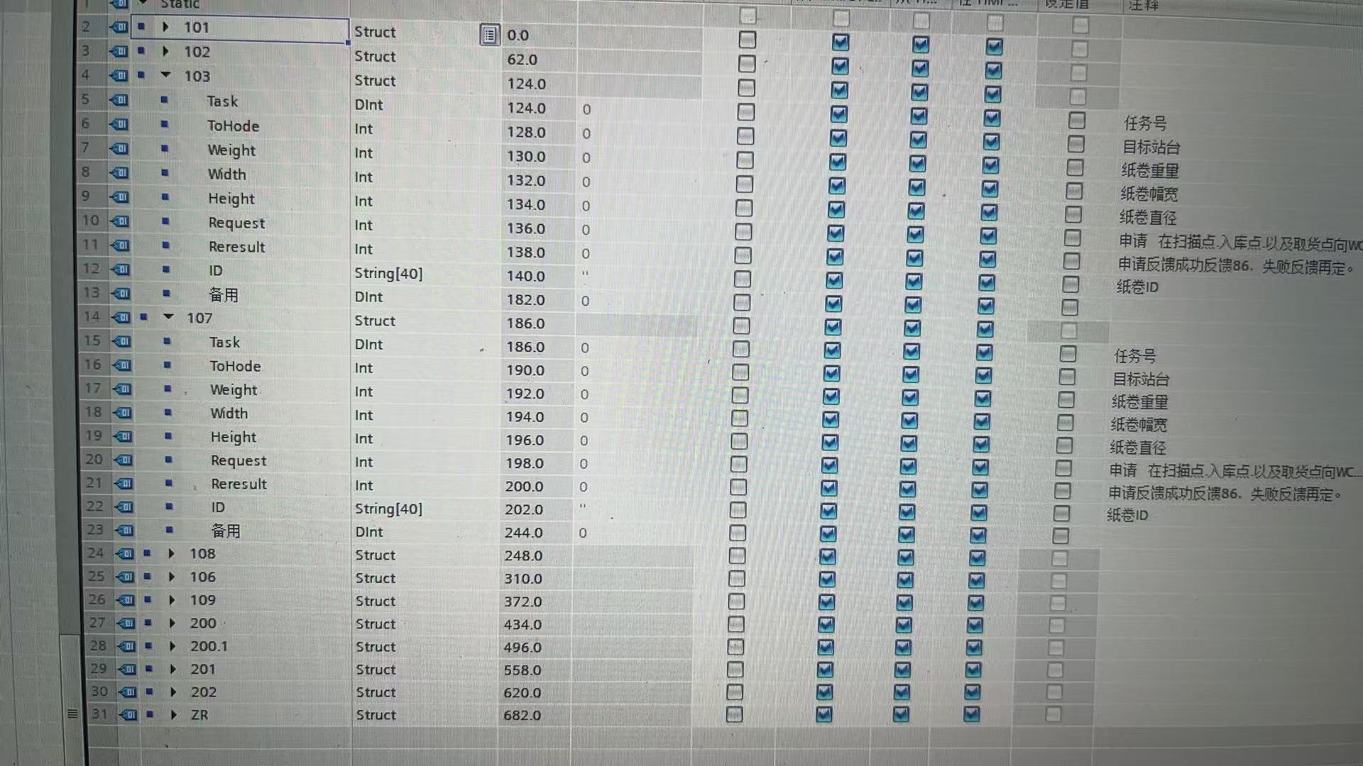

 |  |  |  |  |  |  |  | 62 | 186
 |  |  |  |  |  |  |  | 66 | 190
 |  |  |  |  |  |  |  | 68 | 192
 |  |  |  |  |  |  |  | 70 | 194
 |  |  |  |  |  |  |  | 72 | 196
 |  |  |  |  |  |  |  | 74 | 198
 |  |  |  |  |  |  |  | 76 | 200
 |  |  |  |  |  |  |  | 78 | 202

